步骤
行业数据分析报告撰写
【任务要求】
根据背景内容和已知的数据分析报告内容，补充完整报告缺失的部分，包括数据计算、图表制作及分析结果描述等。
【操作】
1、操作题 绘制中国电子商务发展区域结构各类型占比图，要求添加数据标签及图表标题，并截图上传结果图表。
2. 表格题 请完成下表2015年-2018年跨境电子商务零售进出口总额的年环比增长比率的计算。（四舍五入，保留1位小数）
 |  | 表2 2015年-2018年跨境电子商务零售进出口总额
 | 年份 | 进出口总额（万亿元） | 环比增长比率
 | 2015 | 360.2 | /
 | 2016 | 499.6
 | 2017 | 902.4
 | 2018 | 1347
3. 操作题 绘制2015年-2018年跨境电子商务零售进出口总额及环比增长率柱形折线组合图（簇状柱形图-次坐标轴上的折线图），截图上传结果图表。
4. 简答题 对2015年-2018年跨境电子商务零售进出口总额及环比增长率柱形折线组合图表进行简单分析描述。
5. 简答题 请结合分析过程给出电子商务行业发展报告的分析结论，并提出建议。

【知识要点】
环比增长率，一般是指和上期相比较的增长率。
环比增长率=（本期的某个指标的值-上一期这个指标的值）/上一期这个指标的值*100%。

【操作要点】
1、数据可视图的绘制
2、数据的基本运算

【操作步骤】
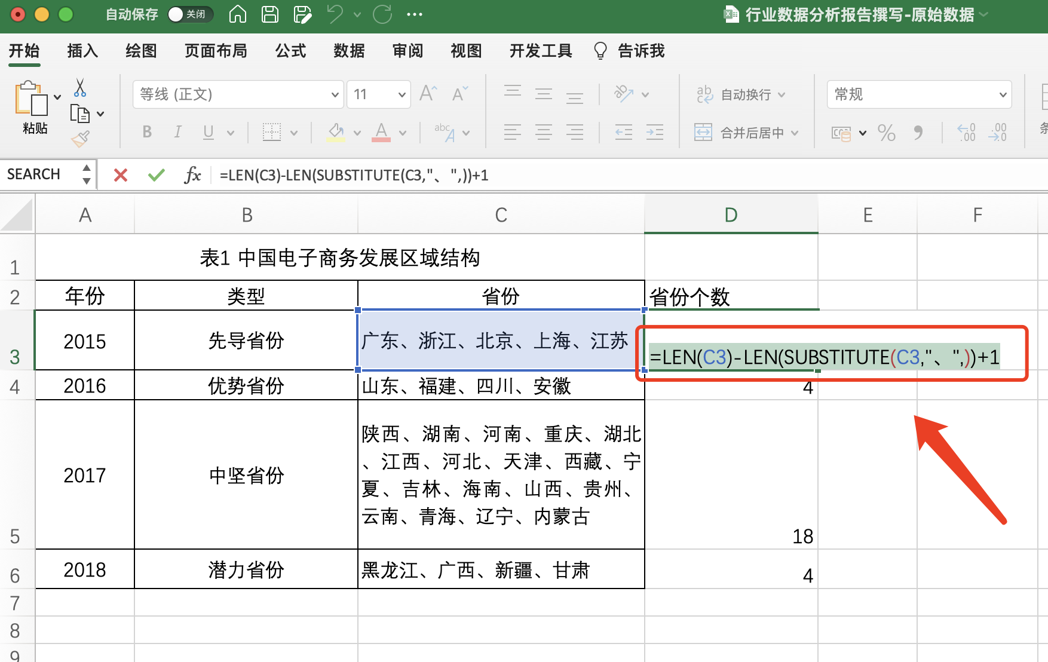

1、在省份后新建一列
2，利用LEN函数和SUBSTITUTE函数计算出每个类型省份的个数

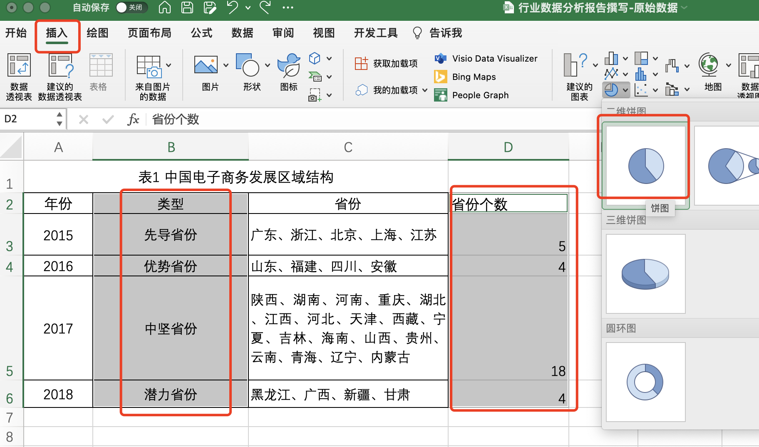
3、选择类型和省份个数列，点击插入-选择饼状图

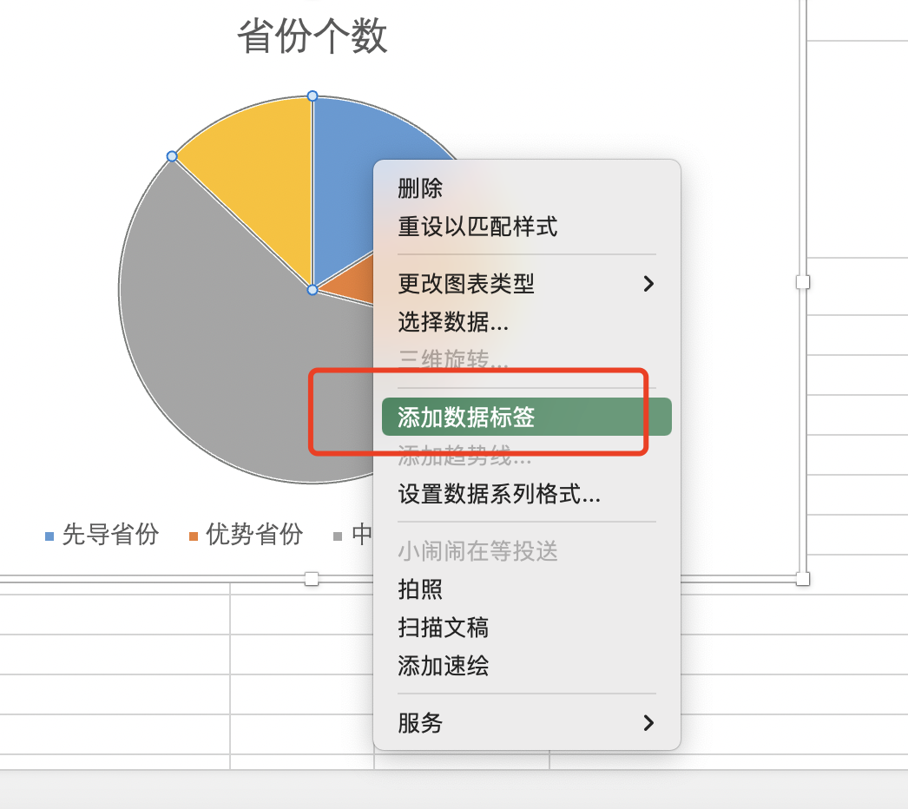
4、选中饼状图，点击鼠标右键，选择添加数据标签

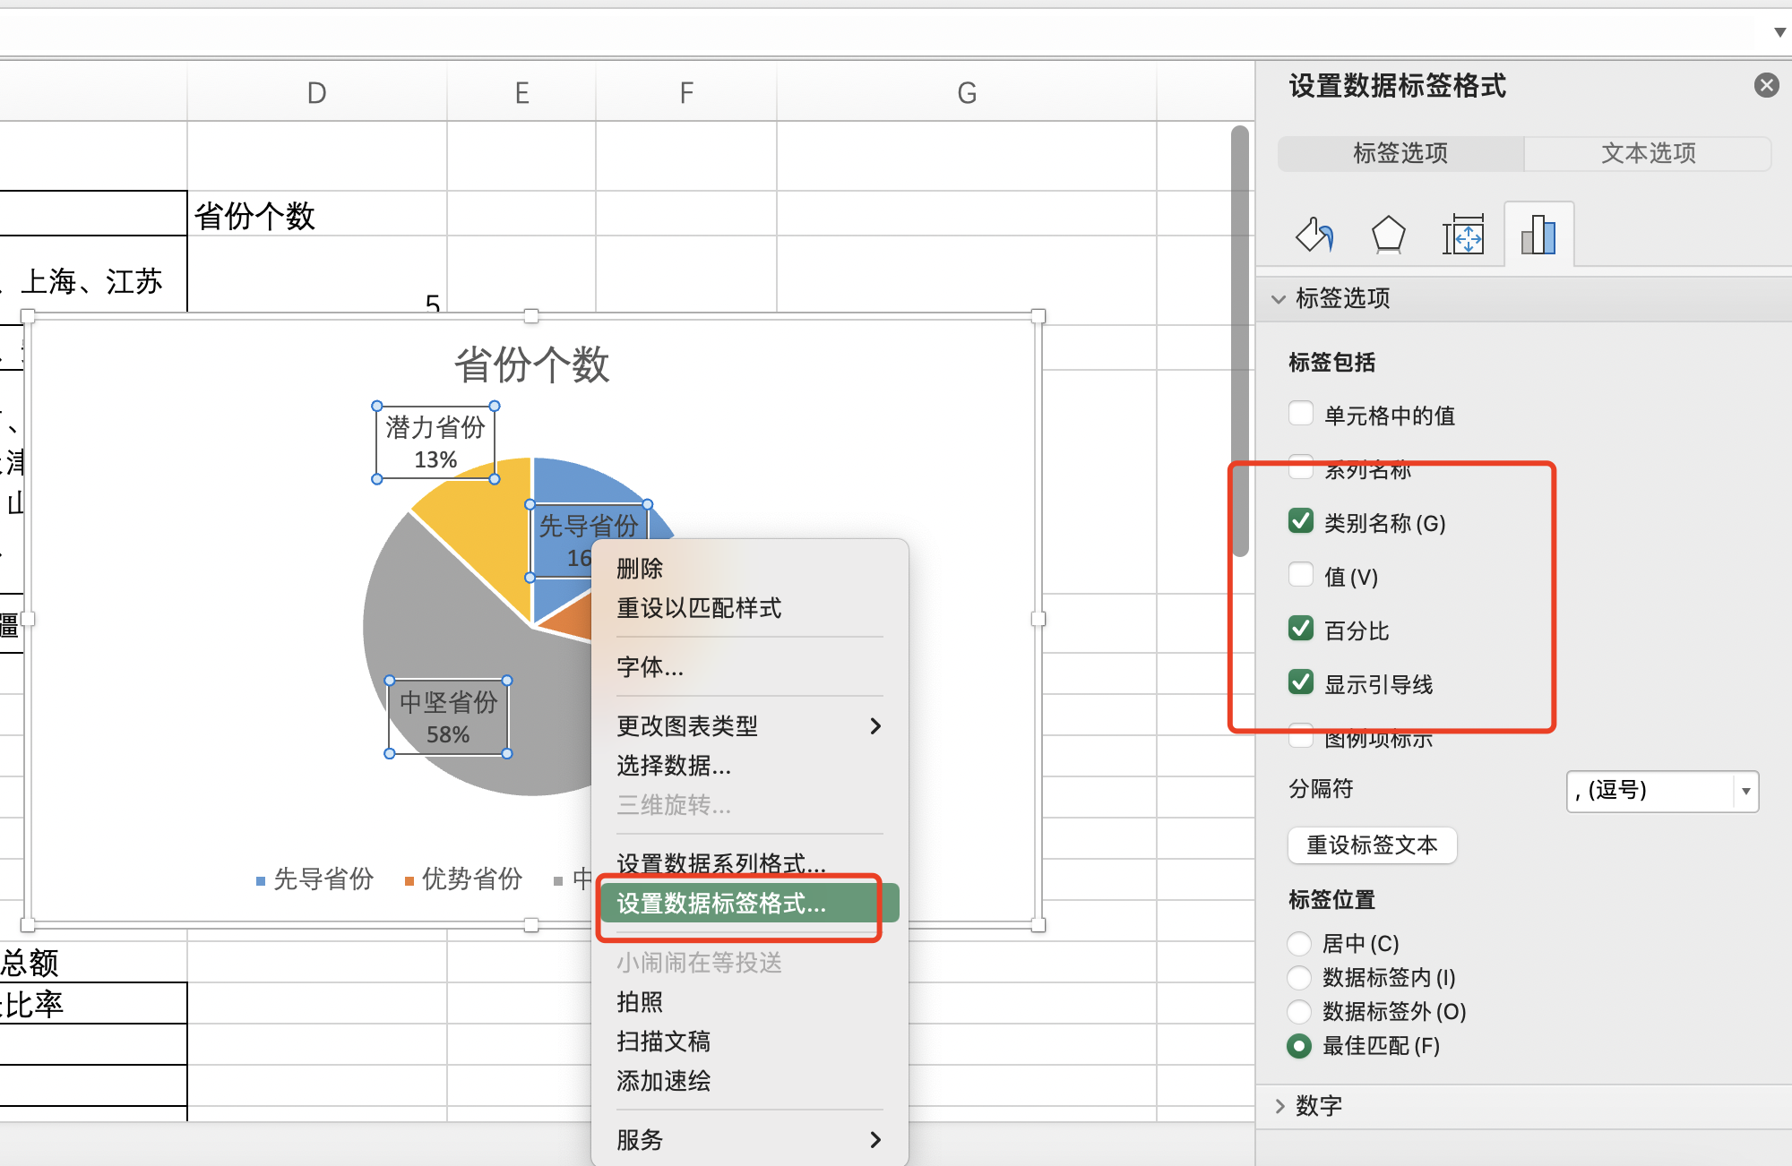

5、选中添加的数据标签，点击鼠标右键
选择设置数据标签格式
勾选类别名称、百分比

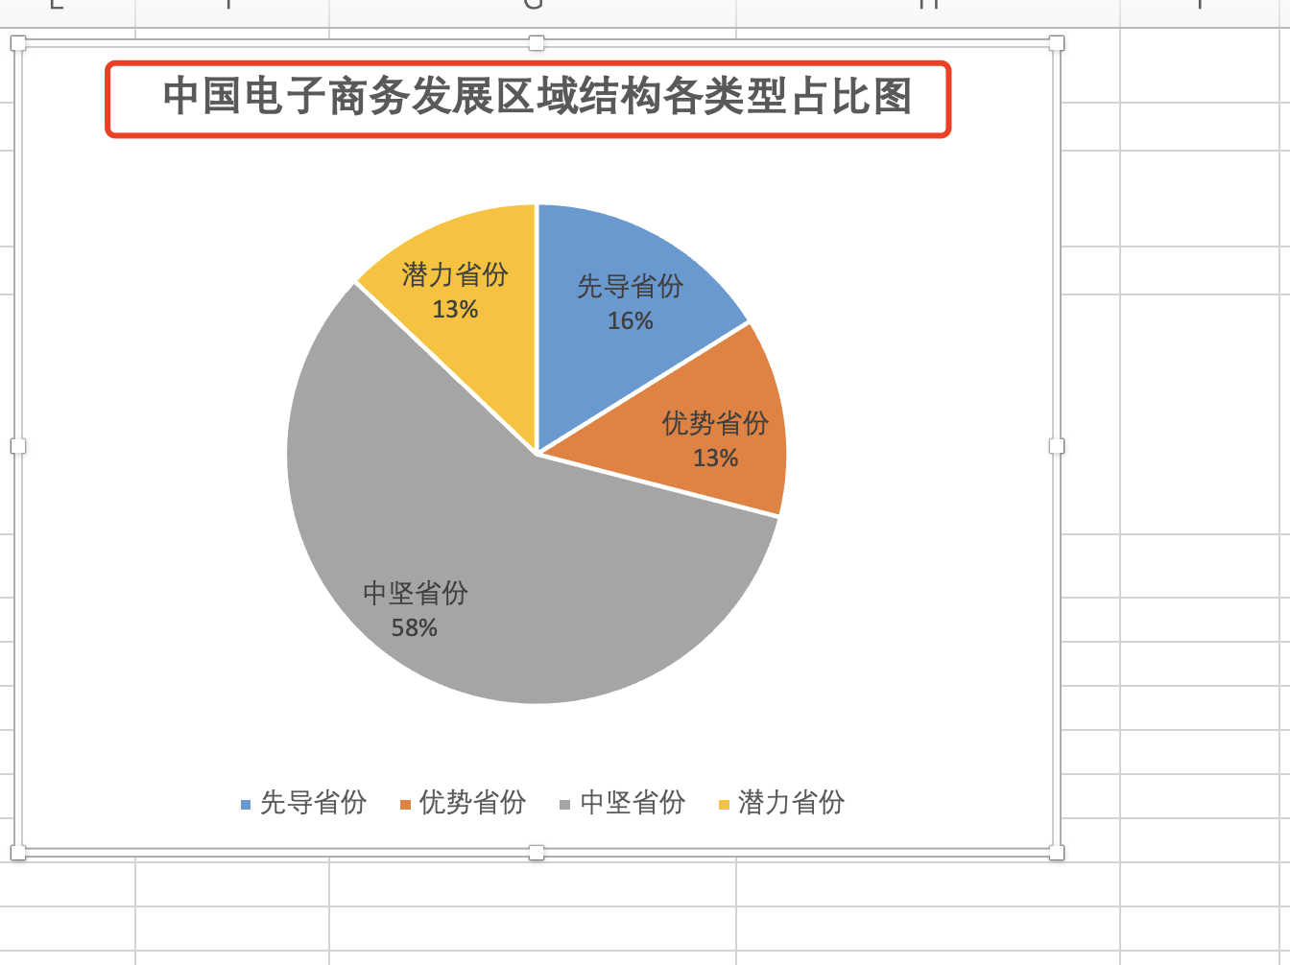
6、修改饼图的标题，保存上传即可

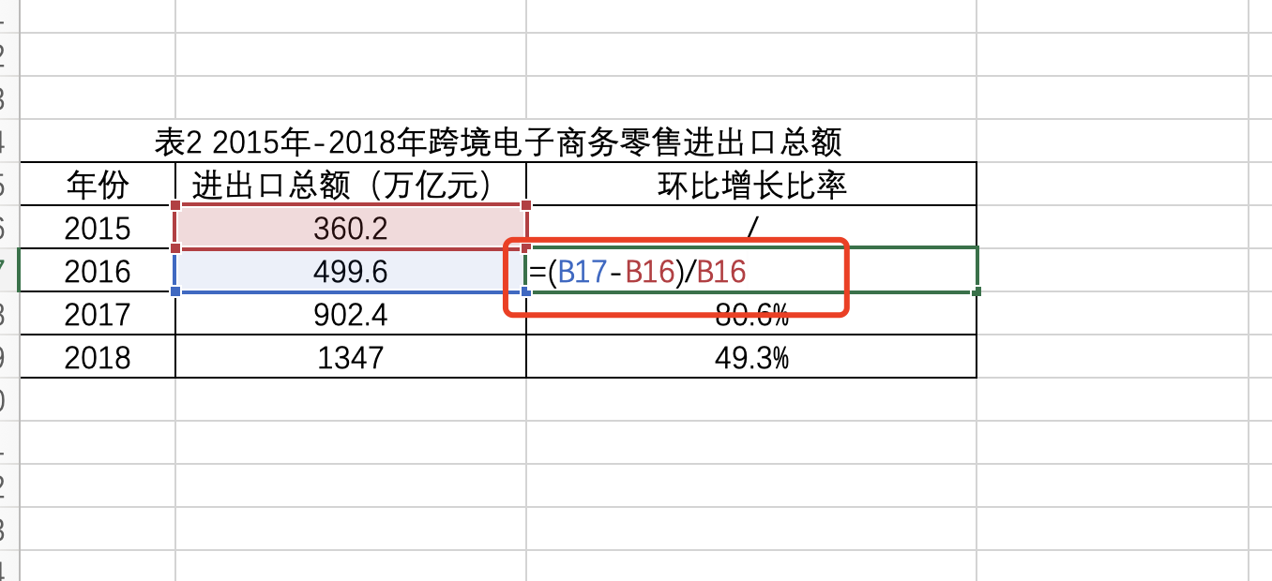
7、利用环比增长率的公式计算
环比增长率=（本期指标的值-上一期这个指标的值）/上一期这个指标的值*100%。

8、计算出2016年的环比增长率之后，向下批量填充，即可计算出2017年和2018年的环比增长率

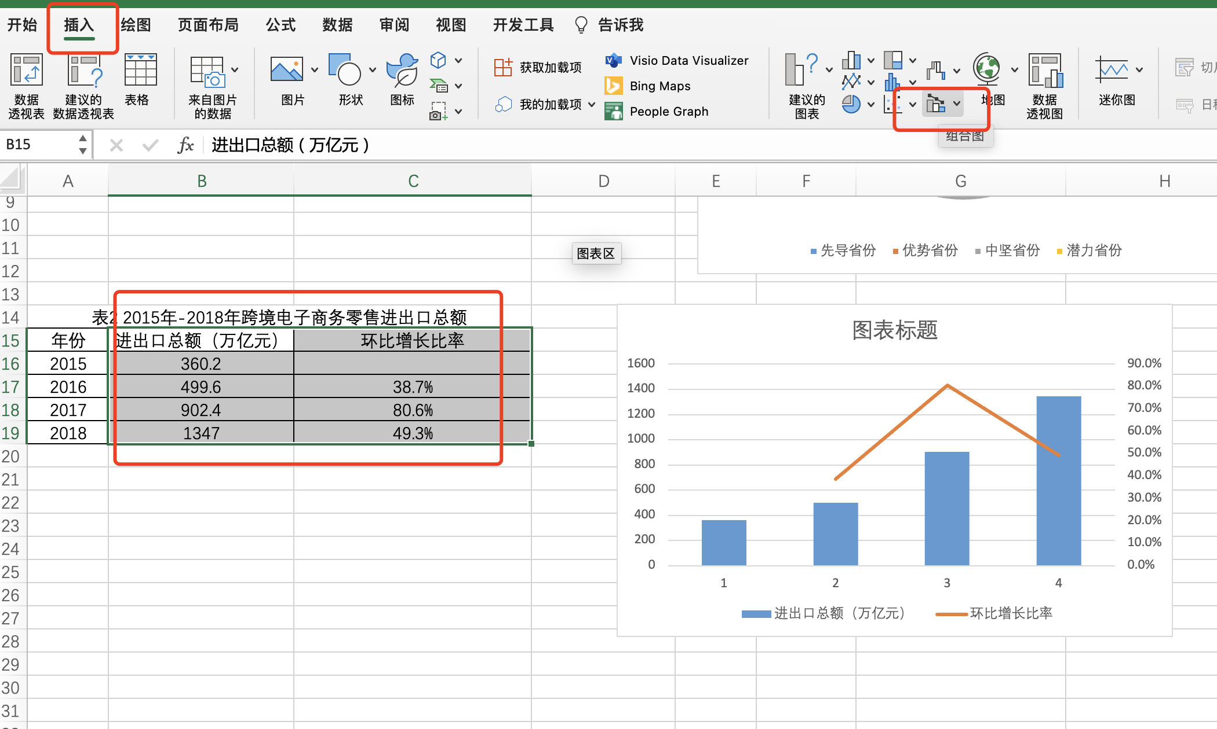

9、选择进出口总额和环比增长率数据，点击插入，选择组合图，将进出口总额设置为柱形图，环比增长率设置为涉嫌图，选择次坐标轴

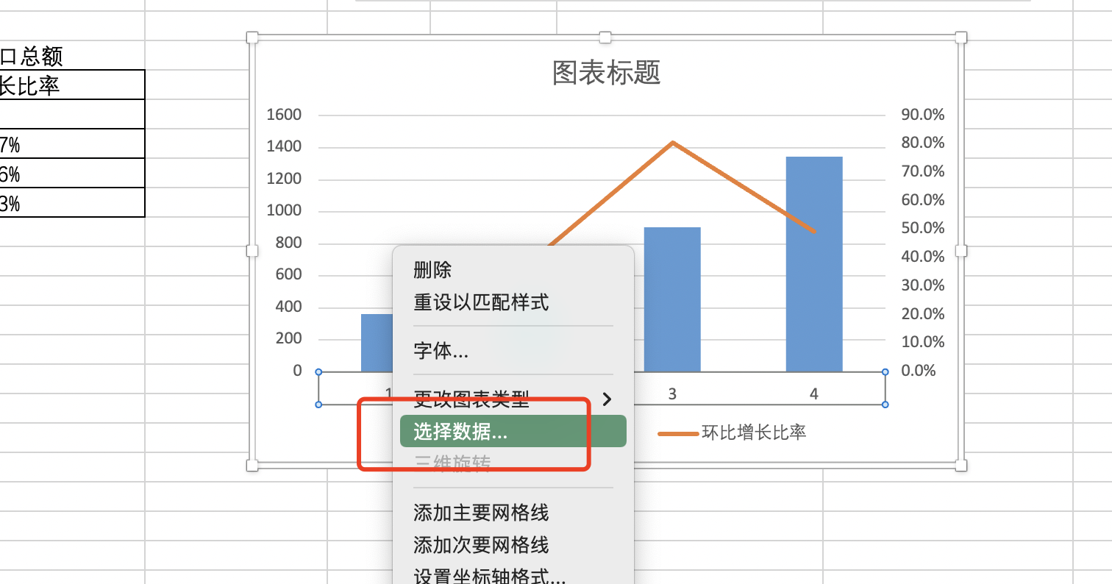
10、鼠标选中水平轴标签
点击鼠标右键，点击选择数据

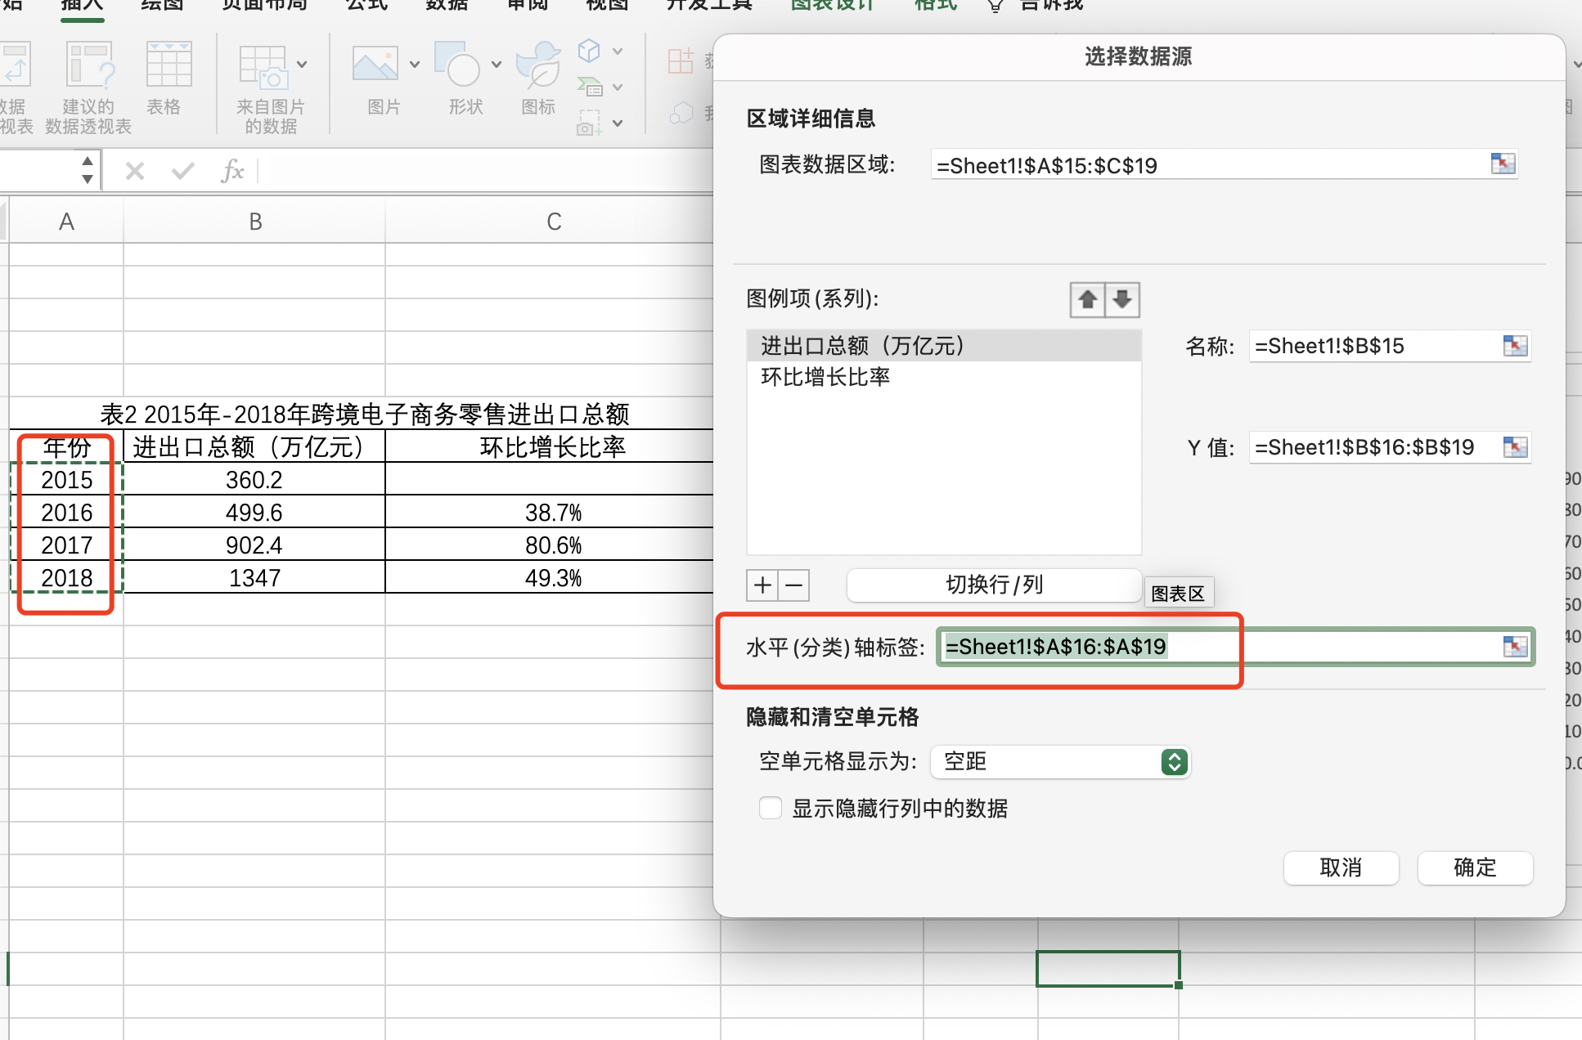
11、在水平轴标签处选择年份区域

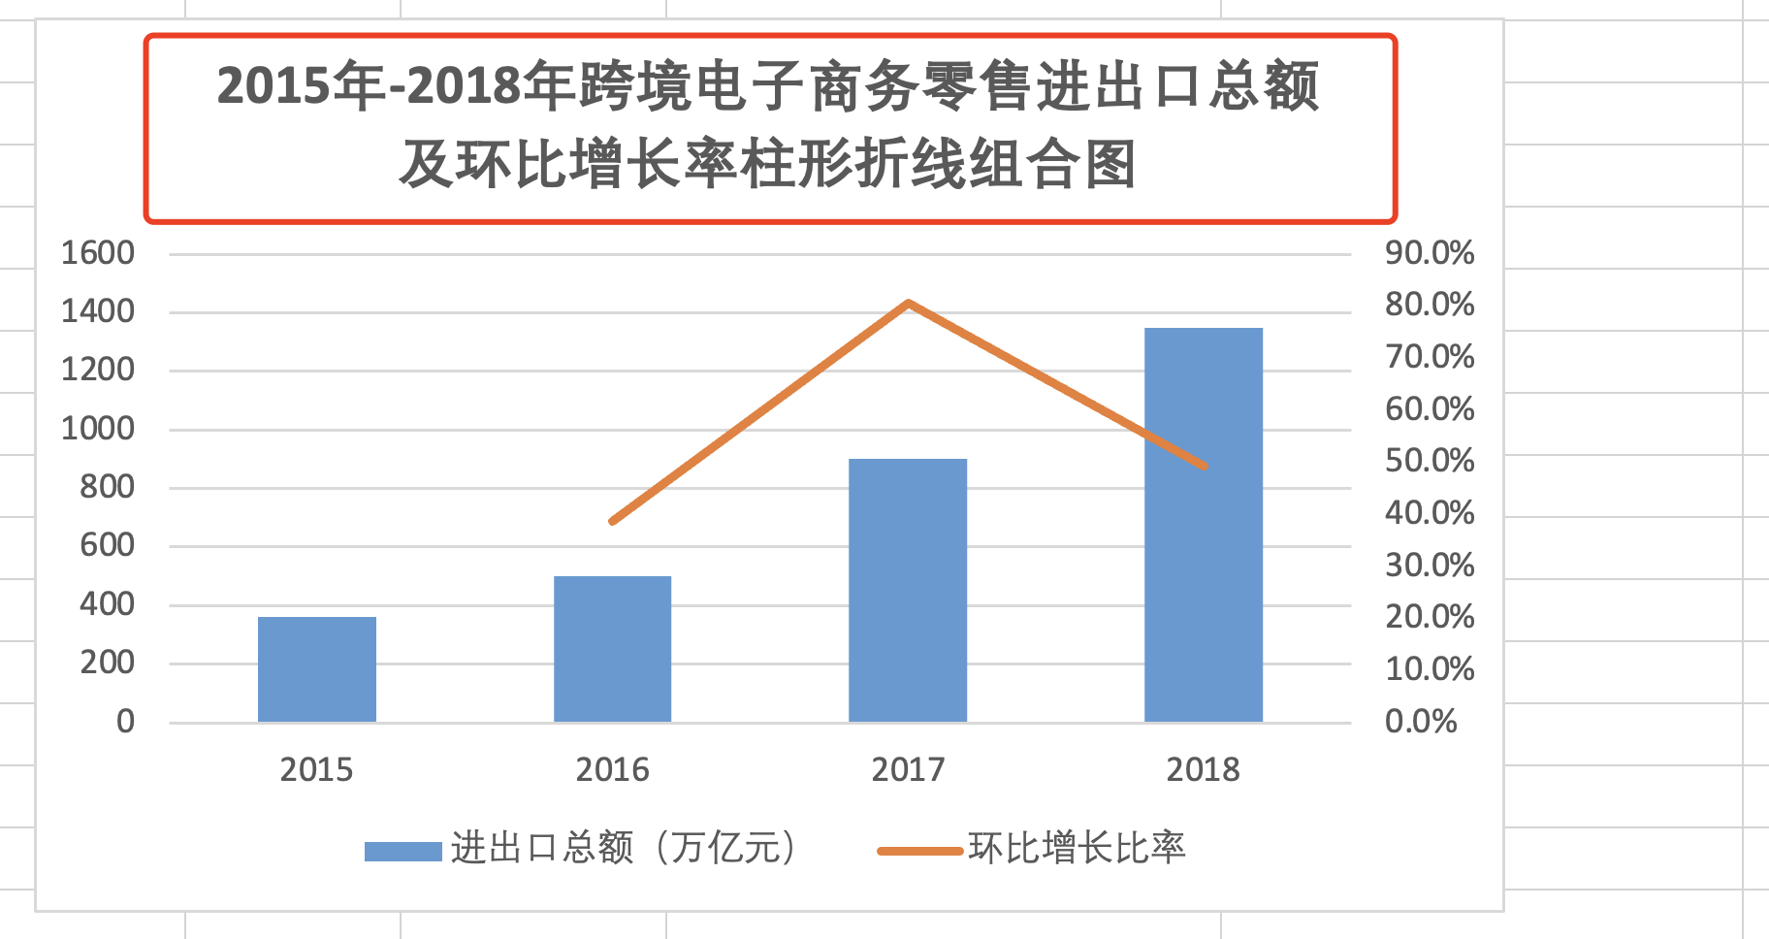
12、修改图表标题，保存上传即可

（4）对2015年-2018年跨境电子商务零售进出口总额及环比增长率柱形折线组合图表进行简单分析描述。
答：据海关总署数据显示，2018 年通过海关跨境电子商务管理平台零售进出口商品总额1347 万亿元，同比增长约49.3%，如图所示。与此同时，跨境电商领域的品牌出海、综试区建设等尝试也标志着跨境电商迈向升级发展的新阶段。

（5）请结合分析过程给出电子商务行业发展报告的分析结论，并提出建议。 答：通过调研我们发现生产企业、流通企业、服务企业都在逐步把自身的基础设施进行数字化的迁移。现在用云计算解决自身计算问题的企业越来越多，发展过程中使用大数据、使用物联网进行创新的企业越来越多，他们也在不断累计自身的数据资产，来驱动他们下一步服务模式的创新。我们看到标准化的服务正在向个性化、专属化的服务转变，基于产品智能化的服务化转型正在成为方向。

